Colegio
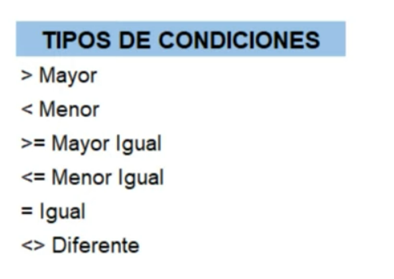

COLEJIO DE LAS BELLAS ARTES
Nombre | Apellido | Nota final | Nota definitiva
juan | correa | 10 | Aprobado
maicol | jimenez | 7 | Aprobado
alex | villada | 2 | Reprobado
diego | sanchez | 9 | Aprobado

Si el estudiante saca una nota mayor o igual a 6 aprueba de lo contario reprueba

